シラバス
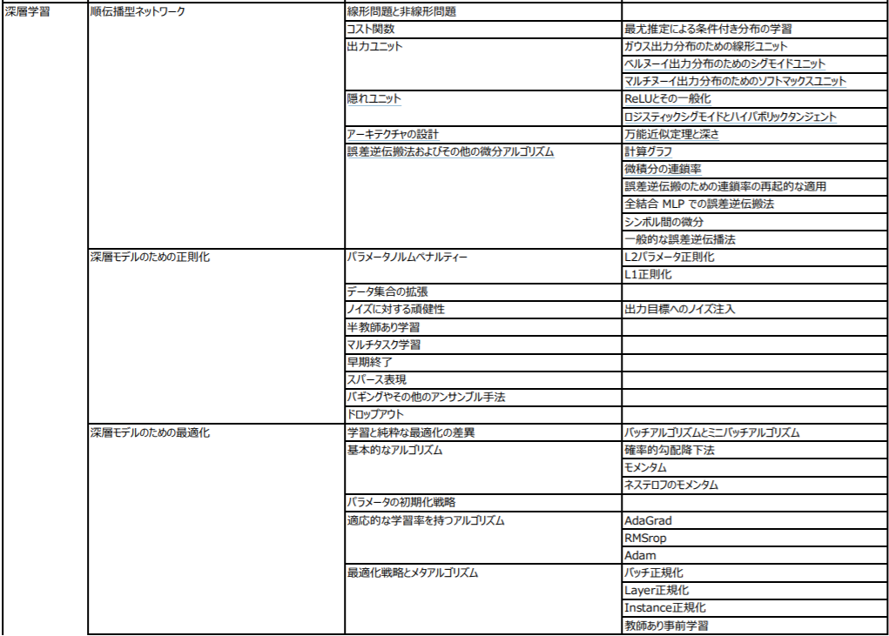
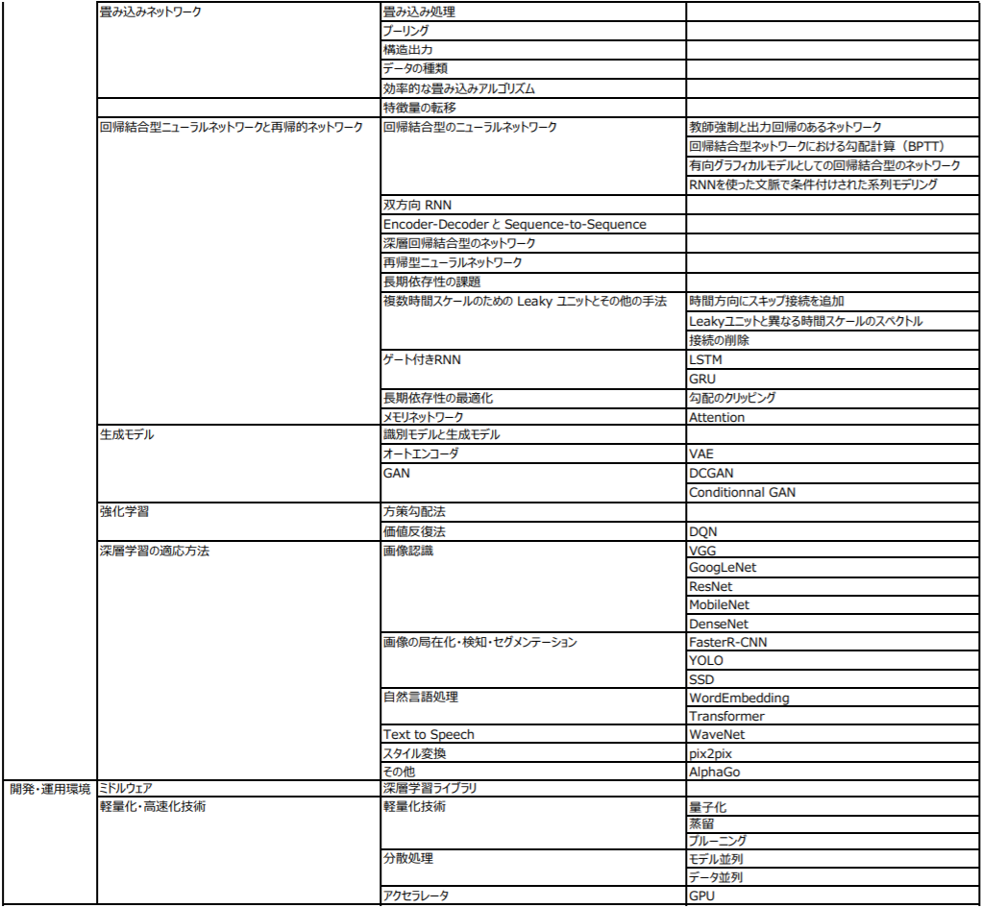
https://www.jdla.org/business/certificate/#E
https://www.jdla.org/wp/wp-content/uploads/2019/09/JDLA_E%E3%82%B7%E3%83%A9%E3%83%90%E3%82%B9_2020%E7%89%88.pdf
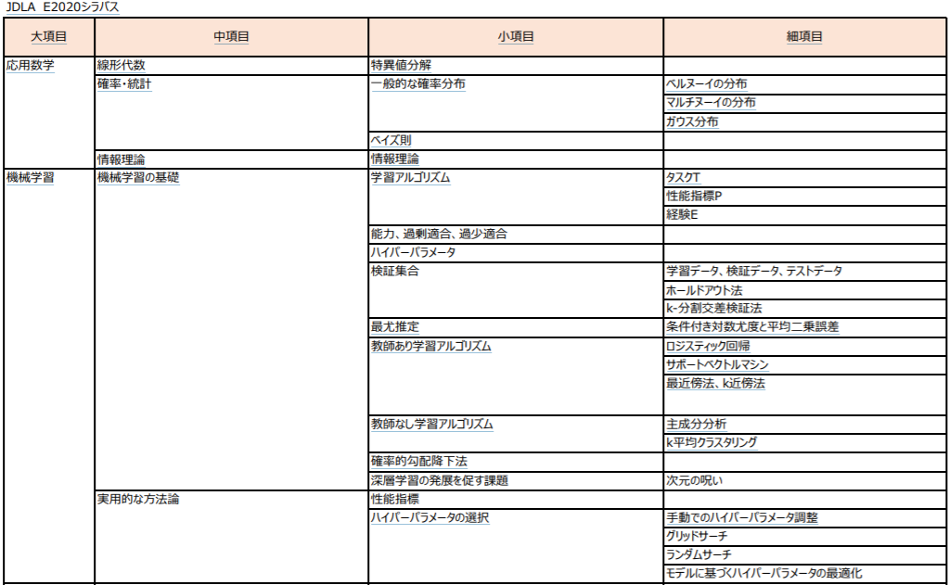
 | ベルヌーイ分布（二項分布）
 | https://www.randpy.tokyo/entry/binomial_distribution

過去問
◆過去問サイト
https://www.book-buku-bucky.com/entry/E%E8%B3%87%E6%A0%BC%E3%80%81%E5%8B%89%E5%BC%B7%E6%B3%95%E3%80%81%E9%9B%A3%E6%98%93%E5%BA%A6%E3%80%81%E6%84%9F%E6%83%B3%E3%81%AA%E3%81%A9#%E3%81%A9%E3%82%93%E3%81%AA%E5%95%8F%E9%A1%8C%E3%81%8C%E5%87%BA%E3%81%9F%E3%81%8B

・特異値分解
実際は固有値さえ出せればOKだった。
でも特異値はAA.Tの固有値の平方根になることを忘れずに。

・ノルムの一般式

・KLダイバージェンス
KLダイバージェンスと交差エントロピーの関係とか、KLダイバージェンスの派生とか押さえておきたい。

JSダイバージェンスなるものも選択肢に出てきた。

・情報エントロピーの定義

・正規分布の定義
どこにマイナスが付いてるかとか、どこが2乗になってるかとか忘れがちなので注意。

・im2col
第1回E資格試験でも問われたらしいヤツ。
今回はcol2imの方が出るかと思ったけど外れた（でもそのうち出ると思うので勉強しとくべき。『ゼロ作』に載ってます）。

・ベルヌーイ分布

・オッズ
ある確率pに対して、p/(1-p)をオッズと呼ぶらしい。
そこでインプットxや重みW等でオッズを表すとどうなるか問われた。

知らんがな。

・Batch Normalizationレイヤー
このレイヤーを入れるのは活性化の前？後？それとも両方？

・k-means++
k-meansしか覚えてなかったので意味不明だった。
実装までできるようになっておくこと。

・error-iterationの図の読解
複数モデルについて学習が進むにつれてのerrorの推移が示され、そこから読み取れることなどを選ぶ問題。
結構ボリュームがあったのでerror-iteration（エポック数）の図は読み慣れておいた方が良い。

・交差エントロピー
定義式を問われた気がする（tとyどっちがどっちか忘れがちなので注意）
また逆伝播の式も覚えておくこと。

・Momentum, AdaGrad, RMSProp

このくらいは式まで覚えましょう。

Adamになると大変だけど…

・IOU
物体検知の一手法らしいけど全く知らない単語だった。何それ美味しいの？
しかも5問前後問われた気がする。

壊滅。

・ワンショット学習
ワンショット学習を表すグラフ図はどれか問われた。

知らんがな。
ワンショット学習の特徴を問う出題も。

・シグモイド
直接問われたかは忘れたが、シグモイドユニットの逆伝播の表式は押さえておく必要があった記憶。
同様にtanhユニットについても。

・L1,L2正則化
それぞれの特徴、正則化を導入した時に損失関数の勾配がどうなるか。

・双方向RNN
計算グラフで表すとどうなるか。実装するとどうなるか。

・GRU
GRUのグラフを見てリセットゲートと更新ゲートがどれか言えるように。
重みのサイズを選ぶ問題も。(INPUT_SIZE + HIDDEN_SIZE, HIDDEN_SIZE*2)だよね？
あとGRUにCECは含まれてる？とかも問われた。

GRUについては色んな図がありますが、以下の図が覚えやすいのでおすすめ。
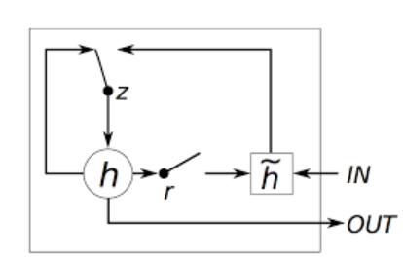

この図を覚えた後にrやzなどの数式を図と対応付けながら覚えた方が良い。個人的には。

いきなり数式は多分頭に入らない。

・逆伝播の計算
掛け算のユニットに対して逆伝播で微分を計算するとどうなる？みたいなやつ。

・SVN
カーネル法についてかなり深く問われた。
数式レベルでの理解が必要。

僕は分からなかった。

・識別モデルと生成モデル
xを入力データ、Cをクラスとすると、識別モデルは条件付き確率で表すとP(x|C)とP(C|x)のどっち？じゃあ生成モデルは？
NNを用いた生成モデルの例は？とか聞かれて答えられるように。

・GAN
派生のやつも。
選択肢にはLAP GAN、Cycle GANなど知らない奴らが出てきた。
DCGANが提案した指針が何かも問われた。
Conditional GANとかいうやつのグラフ図も問われた。

知らんがな。

・GoogLeNet
Inceptionモジュールの特徴が問われた気がする。

・プーリング
Convolution層への入力やフィルター数、ストライド等が与えられた上で、
プーリング層の出力サイズはどうなる？みたいな問題。

・R-CNN
特にFaster R-CNNについて詳しく問われた。
Region Proposal部分のアルゴリズムなんか知らんよ…

・YOLO
どんな特徴があるか。検出速度は速いのかどうかとか。

・DQN
価値反復法の式を問うところから始まり、DQNに至るという流れで出題。
固定するパラメータは第一項だけ？第二項だけ？それとも両方？みたいなとこまで問われた。

・Attention, GNMT
特にGNMTについてかなり詳しく問われた。
ゼロ作２の一節でも説明されていて読んで覚えていたが解けなかった。
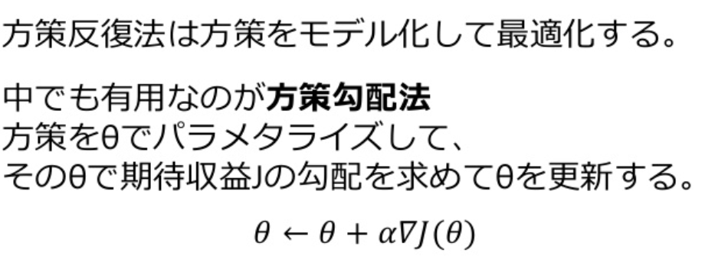

・方策勾配法
 | なんか式まで問われた気がする。
 | 解けなかった。

◆過去問サイト
https://qiita.com/tomozoh_tech/items/16c0534a33519579f2d2

すべて４択でした。
記憶が曖昧なので、かなり忘れてる＆内容ざっくりしてますがご了承を。。

数学関連
特異値分解

第一問は数学でした。しかも「特異値分解」。
はいしゅうりょ〜。
2×3の行列の特異値分解でした。
小宇宙（コスモ）を燃やしセブンセンシズで回答し、さっと次の問題へ行きました。
ちなみに数学はこれ１問だった気がします。

機械学習（ディープラーニング以外）関連
SVM（サポートベクターマシン）
カーネル法に関する問題があった気がありました。

K−Means
K−MeansとK-Means++みたいなのが出てましたが、K−Means++は全く勉強の範囲外でした。。

ノルム
ノルムの定義式を選択する問題がでました。

強化学習
Target Q-Networkの固定に関する問題がでました。

ディープラーニング関連
順伝播や逆伝播な話
逆伝播の場合、この式はどうなるかとか、実装の穴埋めの問題がでました。

正則化
標準化についての計算方法についての問題がでました。

オプティマイザ
AdaGradの実装に関する問題がありました。

CNN
GoogleNetやResNetについての問題がありました。
GoogleNetはInceptionモデルの特徴に関する問題でした。
畳込みの実装の穴埋めやプーリングの実装に関する問題がでました。

RNN
GRUの構造や実装についての問題ががっつりでました。
あとseq2seqに関するモデル図の選択問題が出ました。

R-CNN
R-CNN関連(FastやFasterなど)の特徴を問われる問題もありました。

その他
自己符号化器、変分自己符号化器、敵対的生成ネットワークからもでました。
あとエコーステートネットワークの固定するのはどの部分かという問題も出た気がします。

